Materyal-metod
KİT ADI | TÜR | MARKA | Numune Türü | CAT. NO | Yöntem | Kullanılan Cihaz
TTL(Total Thiol) | Universal | REL ASSAY | Serum | RL0185 | Kolorimetrik | MINDRAY BS-400
NTL(Natıve Thiol) | Universal | REL ASSAY | Serum | RL0185 | Kolorimetrik | MINDRAY BS-400

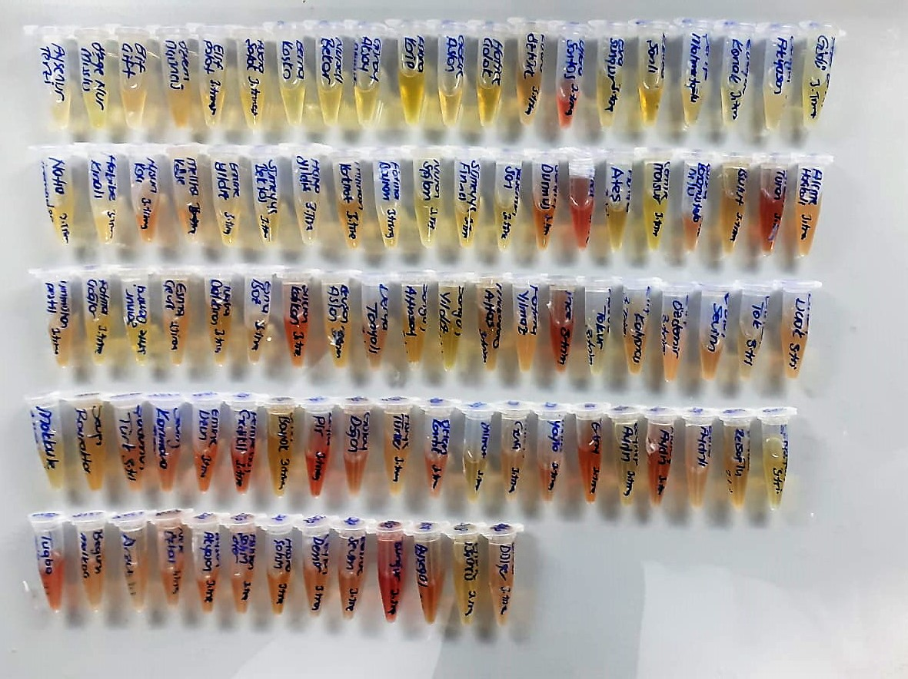

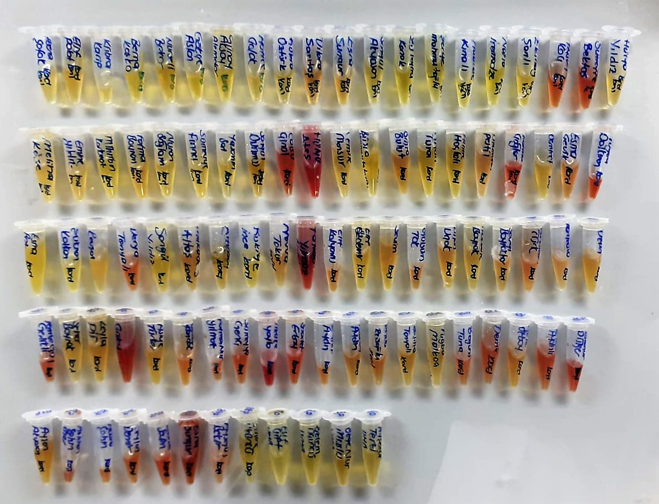

Thiol/Disulfide Homeostasis
Tests were measured using a novel automatic and spectrophotometric method developed by Erel and Neselioglu*
which is avaliable commercially (Rel Assay Diagnostics, Turkey) In this method, dynamic and reducible disulfide bonds
in the samples were reduced to free functional thiol groups by using sodium borohydride. In order to prevent the reduction
of unused reduced sodium borohydride to dithionite-2 nitrobenzoic (DTNB), NaBH4 was removed with formaldehyde. Native thiol (NT) and total thiol (TT)
levels were determined after reaction with DTNB and their levels were measured ultimately. Half of the difference of the result obtained
by the subtraction of native thiol amount from total thiol content indicated the disulfide (DS) level.
(Relassay, Turkey)

